购物车模块设计
系统基本设计 |  |  | 系统名 |  | 找靓机 | 创建日期 | 2019-12-23
 |  |  |  |  |  | 创建者 | 張廣霖
更新履历 |  |  | 子系统名 |  | 购物车模块 | 更新日期
 |  |  |  |  |  | 更新者

1、画面设计

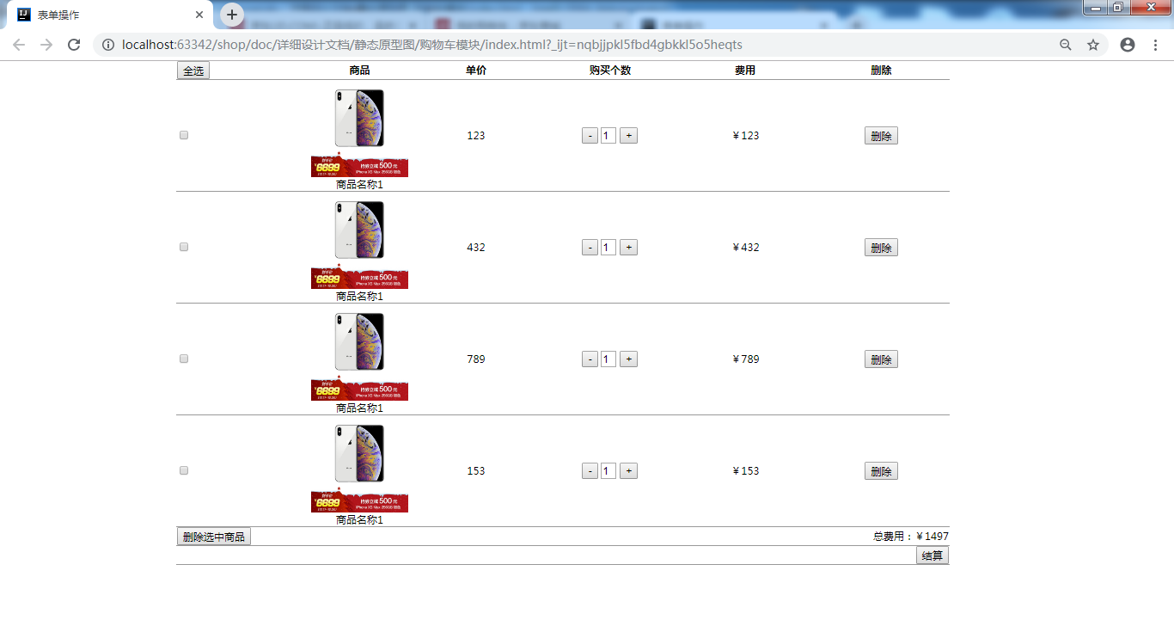

数量增加按钮
“全选”按钮
单个商品总价
商品选择框
“删除”按钮
商品图片
商品名称

商品单价

数量减少按钮
所有商品总价
购买数量

“删除选中的商品”
按钮
“结算”按钮

2、画面项目

 | 2.1 表示项目

 | 项目名称 |  |  | 项目设定
 | 商品图片 |  |  | 商品的展示图
 | 商品名称 |  |  | 商品的名称
 | 商品价格 |  |  | 商品的单个价格
 | 单个商品总价 |  |  | 商品价格乘商品数量
 | 全部商品总价 |  |  | 单个商品总价相加

 | 2.2 控件

 | 控件名 |  | 类型 |  | 功能
 | “全选”按钮 |  | 按钮 |  | 选中全部商品
 | 商品选择框 |  | 复选框 |  | 选中单个商品
 | 数量减少按钮 |  | 按钮 |  | 购买数量减少1
 | 购买数量 |  | 文本框 |  | 输入显示购买数量
 | 数量增加按钮 |  | 按钮 |  | 购买数量增加1
 | “删除”按钮 |  | 按钮 |  | 删除单个商品
 | “删除选中的商品”按钮 |  | 按钮 |  | 删除选中的商品
 | “结算”按钮 |  | 按钮 |  | 生成订单

3、画面事件

 | 3.1 点击事件

 |  | 3.1.1 点击【全选】按钮

 |  |  | 选中全部商品

 |  | 3.1.2 点击商品选择框

 |  |  | 选中单个商品

 |  | 3.1.3 点击数量减少按钮

 |  |  | 购买数量减少1

 |  | 3.1.4 点击数量增加按钮

 |  |  | 购买数量增加1

 |  | 3.1.5 点击【删除】按钮

 |  |  | 删除单个商品

 |  | 3.1.6 点击【删除选中的商品】按钮

 |  |  | 删除选中的商品

 |  | 3.1.7 点击【结算】按钮

 |  |  | 生成订单

 | 3.1 入力事件

 |  | 3.1.1 输入购买数量

 |  |  | 变更输入的数量

